상품제안서
비비드 홍보 조끼 | 상품코드: S26999

 |  |  |  |  |  |  | 02-713-8555 | www.synergygift.co.kr
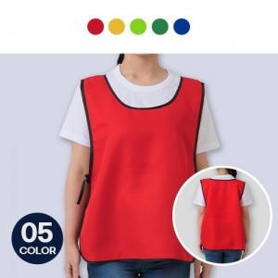

【상세/제작정보】 | <p>※기본 인쇄사이즈는 10*10cm 입니다.(초과시 추가비용 발생)</p>

【인쇄/포장옵션】 | 실크 / OPP(비닐)

【공급단가】 | 수량 | 100~ | 300~ | 500~ | 1,000~ | 3,000~
*VAT별도 | 단가 | 7,280원 | 7,160원 | 7,000원 | 6,720원 | 6,440원

【상품 URL】 | https://www.synergygift.co.kr:443/src/goods_detail.php?gdno=26999

